ＣＰＥ報告書 (記入サンプル)
 | IIA認定国際資格 CPE報告書（2016年CPE履行状況確認用）」
 | 報告対象資格： |  |  |  |  | （該当資格にチェック）
 | 氏名： |  | 監査 太郎 | 資格認定番号： | 1234567 |  | 資格取得年： | 2013年 |  |  | 報告期間： | 2015年12月11日 ～ 2016年12月10日
 | 自宅住所： | 〒104-0031 東京都中央区京橋3－3－11 京橋サウス |  |  |  |  | Email： | taro.kansa@iiajapan.com
 | 勤務先住所： | 〒104-0031 東京都中央区京橋3－3－11 京橋サウス |  |  |  |  | 勤務先名： | ○○○株式会社 |  |  |  | 電話番号： | 03-624-14-2231
 |  |  |  |  |  |  | 部署名： | 監査部
一枚にすべて記入出来ない場合は、複数枚に分けて頂いて結構です。
活動内容（研修テーマ等） |  |  |  | 活動日 | 主催者名称 |  |  | 主催者連絡先 ＴＥＬ |  | Ⅰ.教育（個人会員による活動を含む） | Ⅱ.公開文献 | Ⅲ.翻訳 | Ⅳ.講演 | Ⅴ.行事参加 | Ⅵ.外部品質評価
1 | 内部監査の基本と計画 |  |  | 2016-02-01 | 日本内部監査協会 |  |  | 03-6214-2231 |  | 2
2 | 内部監査の基礎理論と実施手順 |  |  | 2016-04-03 | 日本内部監査協会 |  |  | 03-6214-2231 |  | 2
3 | 『月刊監査研究』学習プログラム2016年1月号 |  |  | 2016-01-25 | 日本内部監査協会 |  |  | 03-6214-2231 |  | 2
4 | 監査報告書作成の注意点 |  |  | 2016-03-02 | 株式会社○○○ |  |  | 03-1234-4567 |  | 6
5 | ロジカルシンキングと内部監査 |  |  | 2016-04-05 | ○○○株式会社 |  |  | 03-4567-1234 |  | 3
6 | 取引先企業への外部品質評価 |  |  | 2016-02-27 | --- |  |  |  |  |  |  |  |  |  | 5
こちらはCFSA取得者で内部監査業務に従事されている場合（必要合計単位２０単位以上）のサンプルです。
CIA以外の資格のサンプリング調査対象となられた方は、報告活動内容に専門分野に関する活動を含めなくてはなりません。（内部監査業務従事者：最低５単位、非従事者：最低３単位）
詳しくはCPEガイドラインをご確認ください。
7 | 『月刊監査研究』学習プログラム2016年2月号 |  |  | 2016-03-01 | 日本内部監査協会 |  |  | 03-6214-2231 |  | 2
8 | 『月刊監査研究』学習プログラム2016年3月号 |  |  | 2016-04-01 | 日本内部監査協会 |  |  | 03-6214-2231 |  | 3
9 | 『月刊監査研究』学習プログラム2016年4月号 |  |  | 2016-05-01 | 日本内部監査協会 |  |  | 03-6214-2231 |  | 4
10 | 『月刊監査研究』学習プログラム2016年5月号 |  |  | 2016-06-01 | 日本内部監査協会 |  |  | 03-6214-2231 |  | 5
11 | 『月刊監査研究』学習プログラム2016年6月号 |  |  | 2016-07-01 | 日本内部監査協会 |  |  | 03-6214-2231 |  | 6
12
13
14
15 | 〔専門分野に関する活動*〕
16 | IFASへの対応と課題 |  |  | 2016-02-04 | 株式会社○○○ |  |  | 03-1234-4567 |  | 4
17 | コーポレートガバナンスと三様監査の役割 |  |  | 2016-07-01 | 日本内部監査協会 |  |  | 03-6214-2231 |  | 1
18 | 公認会計士・監査審議会の活動状況と今後の課題 |  |  | 2016-03-01 | 日本内部監査協会 |  |  | 03-6214-2231 |  | 2
カテゴリⅠ～Ⅵ 合計 |  |  |  |  |  |  |  | 47 | 単位 | 42 | 0 | 0 | 0 | 0 | 5
 | ＊CIA以外の資格の方は各資格の専門分野のCPE活動が含まれていなくてはなりません（内部監査従事の方：最低5単位、非従事の方：最低3単位）

 | 私は以下の項目を遵守することを宣誓いたします |  |  |  | チェック
 | 1. IPPFに従って実務を行うこと |  |  |  |  |  |  |  |  |  | 本報告書に虚偽の内容はありません
 | 2. ＩＩＡ倫理綱要を遵守すること
 | 3. ＩＩＡの社会的評価を損なう行為をしないこと |  |  |  |  |  |  |  |  |  | 氏名： | 監査 太郎
 | 4. 当報告以前に有罪判決を受けた犯歴がある場合は報告すること |  |  |  |  |  |  |  |  |  | 提出日： | 2018-04-01

活動関連書類サンプル
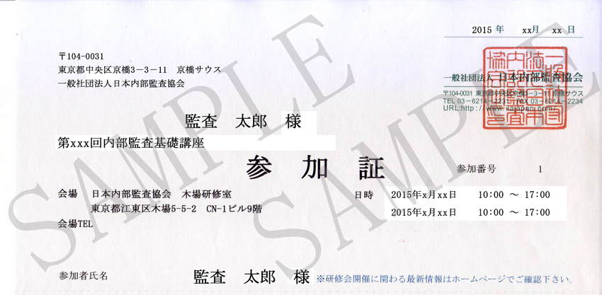
活動内容を示す関連書類のサンプル
日本内部監査協会 会員向けeラーニングの修了証
社内研修に関する上司による証明（書式はサンプル）

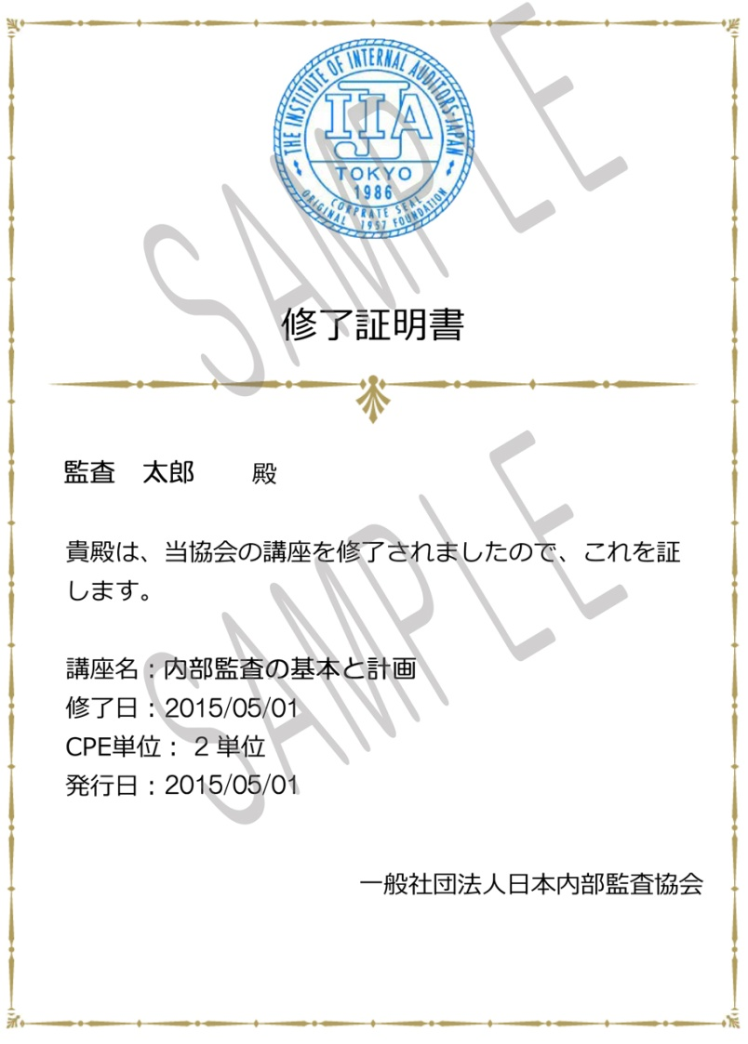
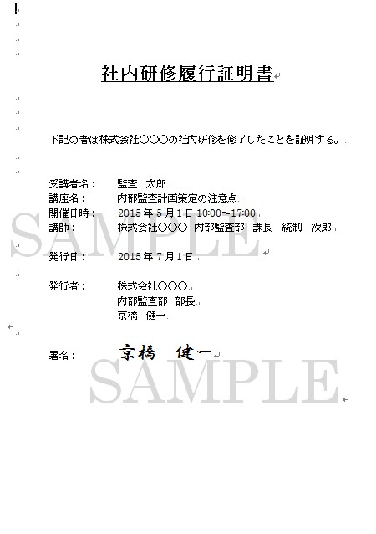

日本内部監査協会主催の研修参加証コピー

